TDSheet
Желтым цветом отмечены позиции, которых меньше 6 шт в наличии.

Фото | Наименование | Цена | Ваш заказ | Сумма | Описание
 | BARELY THERE
93% нейлон, 7% спандекс | 2255
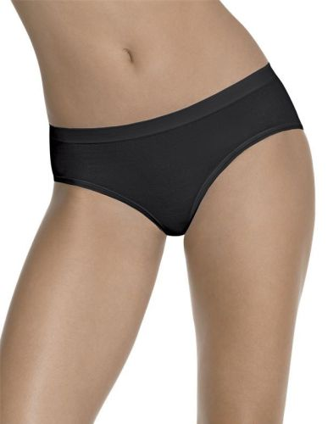 | Черный |  |  |  | Трусы-слипы. Мягкая эластичная микрофибра. Без швов. Без вшитого ярлыка (принт на ткани).
 | р-р 46 (M), Трусы | 278.00 |  | 0
 | р-р 48 (L), Трусы | 278.00 |  | 0
 | р-р 50 (XL), Трусы | 278.00 |  | 0
 | Белый
 | р-р 46 (M), Трусы | 278.00 |  | 0
 | р-р 48 (L), Трусы | 278.00 |  | 0
 | р-р 50 (XL), Трусы | 278.00 |  | 0
 | Бежевый
 | р-р 46 (M), Трусы | 278.00 |  | 0
 | р-р 48 (L), Трусы | 278.00 |  | 0
 | р-р 50 (XL), Трусы | 278.00 |  | 0
 | Фиолетовая зебра
 | р-р 46 (M), Трусы | 278.00 |  | 0
100% нейло, ластовица 100% хлопок | 2355
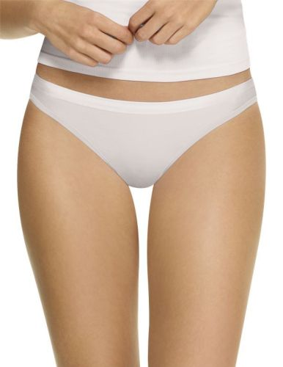 | Черный |  |  |  | Бесшовные трусы слипы. Низкая талия. Ткань – шелковистая микрофибра. Без вшитого ярлыка (принт на ткани).
 | р-р 44 (S), Трусы | 278.00 |  | 0
 | р-р 46 (M), Трусы | 278.00 |  | 0
 | р-р 48 (L), Трусы | 278.00 |  | 0
 | р-р 50 (XL), Трусы | 278.00 |  | 0
 | Белый
 | р-р 44 (S), Трусы | 278.00 |  | 0
 | р-р 46 (M), Трусы | 278.00 |  | 0
 | р-р 48 (L), Трусы | 278.00 |  | 0
 | р-р 50 (XL), Трусы | 278.00 |  | 0
 | Фиолетовая зебра
 | р-р 44 (S), Трусы | 278.00 |  | 0
 | р-р 46 (M), Трусы | 278.00 |  | 0
 | р-р 48 (L), Трусы | 278.00 |  | 0
 | р-р 50 (XL), Трусы | 278.00 |  | 0
 | Телесный Зебра
 | р-р 44 (S), Трусы | 278.00 |  | 0
 | р-р 46 (M), Трусы | 278.00 |  | 0
 | р-р 48 (L), Трусы | 278.00 |  | 0
 | р-р 50 (XL), Трусы | 278.00 |  | 0
91% нейлон, 9% спандекс | 2556
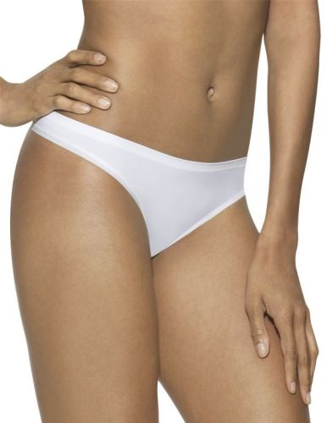 | Черный |  |  |  | Трусы-стринг. Мягкая эластичная микрофибра. Без швов. Без вшитого ярлыка (принт на ткани).
 | р-р 44 (S), Трусы | 278.00 |  | 0
 | р-р 46 (M), Трусы | 278.00 |  | 0
 | р-р 48 (L), Трусы | 278.00 |  | 0
 | р-р 50 (XL), Трусы | 278.00 |  | 0
 | Белый
 | р-р 44 (S), Трусы | 278.00 |  | 0
 | р-р 46 (M), Трусы | 278.00 |  | 0
 | р-р 48 (L), Трусы | 278.00 |  | 0
 | р-р 50 (XL), Трусы | 278.00 |  | 0
 | Бежевый
 | р-р 44 (S), Трусы | 278.00 |  | 0
 | р-р 46 (M), Трусы | 278.00 |  | 0
 | р-р 48 (L), Трусы | 278.00 |  | 0
 | р-р 50 (XL), Трусы | 278.00 |  | 0
93% нейлон, 7% спандекс | 2855
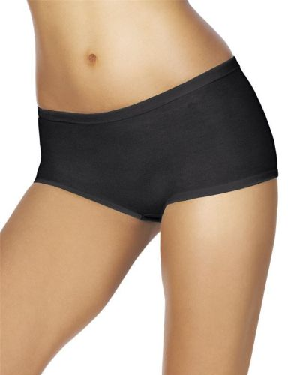 | Черный |  |  |  | Шорты. Мягкая эластичная микрофибра. Без швов. Без вшитого ярлыка (принт на ткани).
 | р-р 44 (S), Трусы | 278.00 |  | 0
 | р-р 46 (M), Трусы | 278.00 |  | 0
 | р-р 48 (L), Трусы | 278.00 |  | 0
 | р-р 50 (XL), Трусы | 278.00 |  | 0
 | Белый
 | р-р 44 (S), Трусы | 278.00 |  | 0
 | р-р 46 (M), Трусы | 278.00 |  | 0
 | р-р 48 (L), Трусы | 278.00 |  | 0
 | р-р 50 (XL), Трусы | 278.00 |  | 0
 | Бежевый
 | р-р 44 (S), Трусы | 278.00 |  | 0
 | р-р 46 (M), Трусы | 278.00 |  | 0
 | р-р 48 (L), Трусы | 278.00 |  | 0
 | р-р 50 (XL), Трусы | 278.00 |  | 0
94% нейлон/ 6% спандекс | 4076
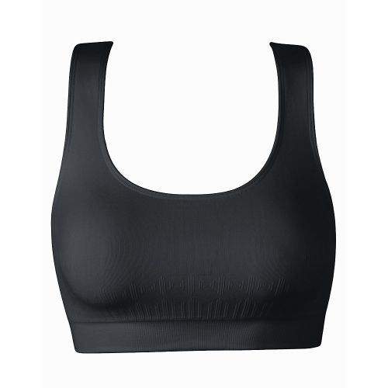 | Черный |  |  |  | Спортивная модель. Без каркасов. Два слоя ткани. Без швов. Без вшитого ярлыка (принт на ткани).
 | р-р 42 (XS), Бюстгальтер | 920.00 |  | 0
 | р-р 48 (L), Бюстгальтер | 920.00 |  | 0
 | р-р 50 (XL), Бюстгальтер | 920.00 |  | 0
 | Белый
 | р-р 42 (XS), Бюстгальтер | 920.00 |  | 0
 | р-р 44 (S), Бюстгальтер | 920.00 |  | 0
 | р-р 46 (M), Бюстгальтер | 920.00 |  | 0
 | р-р 48 (L), Бюстгальтер | 920.00 |  | 0
 | р-р 50 (XL), Бюстгальтер | 920.00 |  | 0
95% нейлон/ 5% спандекс | 4085
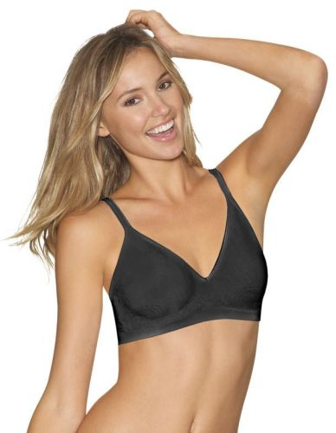 | Черный |  |  |  | Без каркасов. Застежка сзади на крючки. Два слоя ткани. Регулируемые бретели. Без швов. Без вшитого ярлыка (принт на ткани).
 | р-р 42 (XS), Бюстгальтер | 920.00 |  | 0
 | р-р 44 (S), Бюстгальтер | 920.00 |  | 0
 | р-р 46 (M), Бюстгальтер | 920.00 |  | 0
 | р-р 48 (L), Бюстгальтер | 920.00 |  | 0
 | р-р 50 (XL), Бюстгальтер | 920.00 |  | 0
 | Белый
 | р-р 42 (XS), Бюстгальтер | 920.00 |  | 0
 | р-р 44 (S), Бюстгальтер | 920.00 |  | 0
 | р-р 46 (M), Бюстгальтер | 920.00 |  | 0
 | р-р 48 (L), Бюстгальтер | 920.00 |  | 0
 | Бежевый
 | р-р 42 (XS), Бюстгальтер | 920.00 |  | 0
 | р-р 44 (S), Бюстгальтер | 920.00 |  | 0
 | р-р 46 (M), Бюстгальтер | 920.00 |  | 0
 | р-р 48 (L), Бюстгальтер | 920.00 |  | 0
 | р-р 50 (XL), Бюстгальтер | 920.00 |  | 0
85% нейлон/ 15% спандекс | 4104
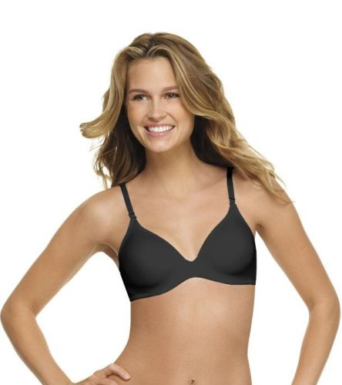 | Черный |  |  |  | Чашка на каркасах. Застежка сзади на крючки. Чашка – очень тонкий, мягкий поролон. Регулируемые бретели. Без видимых швов. Без вшитого ярлыка (принт на ткани).
 | р-р 75B (34B), Бюстгальтер | 1,156.00 |  | 0
 | р-р 75C (34C), Бюстгальтер | 1,156.00 |  | 0
 | р-р 75D (34D), Бюстгальтер | 1,156.00 |  | 0
 | р-р 80B (36B), Бюстгальтер | 1,156.00 |  | 0
 | р-р 80C (36C), Бюстгальтер | 1,156.00 |  | 0
 | р-р 80D (36D), Бюстгальтер | 1,156.00 |  | 0
 | р-р 85B (38B), Бюстгальтер | 1,156.00 |  | 0
 | р-р 85C (38C), Бюстгальтер | 1,156.00 |  | 0
 | р-р 85D (38D), Бюстгальтер | 1,156.00 |  | 0
 | Белый
 | р-р 75B (34B), Бюстгальтер | 1,156.00 |  | 0
 | р-р 75C (34C), Бюстгальтер | 1,156.00 |  | 0
 | р-р 75D (34D), Бюстгальтер | 1,156.00 |  | 0
 | р-р 80B (36B), Бюстгальтер | 1,156.00 |  | 0
 | р-р 80C (36C), Бюстгальтер | 1,156.00 |  | 0
 | р-р 80D (36D), Бюстгальтер | 1,156.00 |  | 0
 | р-р 85B (38B), Бюстгальтер | 1,156.00 |  | 0
 | р-р 85C (38C), Бюстгальтер | 1,156.00 |  | 0
 | р-р 85D (38D), Бюстгальтер | 1,156.00 |  | 0
 | Бежевый
 | р-р 75B (34B), Бюстгальтер | 1,156.00 |  | 0
 | р-р 75C (34C), Бюстгальтер | 1,156.00 |  | 0
 | р-р 75D (34D), Бюстгальтер | 1,156.00 |  | 0
 | р-р 80B (36B), Бюстгальтер | 1,156.00 |  | 0
 | р-р 80C (36C), Бюстгальтер | 1,156.00 |  | 0
 | р-р 80D (36D), Бюстгальтер | 1,156.00 |  | 0
 | р-р 85B (38B), Бюстгальтер | 1,156.00 |  | 0
 | р-р 85C (38C), Бюстгальтер | 1,156.00 |  | 0
 | р-р 85D (38D), Бюстгальтер | 1,156.00 |  | 0
85% нейлон/ 15% спандекс | 4108
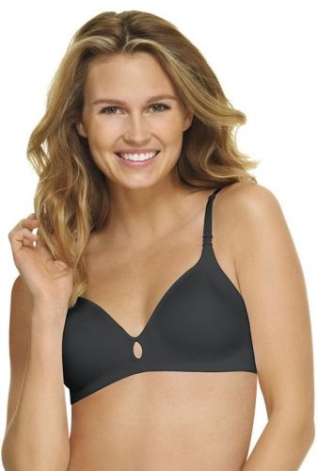 | Черный |  |  |  | Без каркасов. Застежка сзади на крючки. Чашка – очень тонкий, мягкий поролон. Регулируемые бретели. Без видимых швов. Без вшитого ярлыка (принт на ткани).
 | р-р 75B (34B), Бюстгальтер | 1,156.00 |  | 0
 | р-р 75C (34C), Бюстгальтер | 1,156.00 |  | 0
 | р-р 80B (36B), Бюстгальтер | 1,156.00 |  | 0
 | р-р 80C (36C), Бюстгальтер | 1,156.00 |  | 0
 | р-р 85B (38B), Бюстгальтер | 1,156.00 |  | 0
 | р-р 85C (38C), Бюстгальтер | 1,156.00 |  | 0
 | Белый
 | р-р 75A (34A), Бюстгальтер | 1,156.00 |  | 0
 | р-р 75B (34B), Бюстгальтер | 1,156.00 |  | 0
 | р-р 75C (34C), Бюстгальтер | 1,156.00 |  | 0
 | р-р 80A (36A), Бюстгальтер | 1,156.00 |  | 0
 | р-р 80B (36B), Бюстгальтер | 1,156.00 |  | 0
 | р-р 80C (36C), Бюстгальтер | 1,156.00 |  | 0
 | р-р 85B (38B), Бюстгальтер | 1,156.00 |  | 0
 | р-р 85C (38C), Бюстгальтер | 1,156.00 |  | 0
 | Бежевый
 | р-р 75B (34B), Бюстгальтер | 1,156.00 |  | 0
 | р-р 75C (34C), Бюстгальтер | 1,156.00 |  | 0
 | р-р 80B (36B), Бюстгальтер | 1,156.00 |  | 0
 | р-р 80C (36C), Бюстгальтер | 1,156.00 |  | 0
 | р-р 85B (38B), Бюстгальтер | 1,156.00 |  | 0
 | р-р 85C (38C), Бюстгальтер | 1,156.00 |  | 0
85% нейлон/ 15% спандекс | 4116
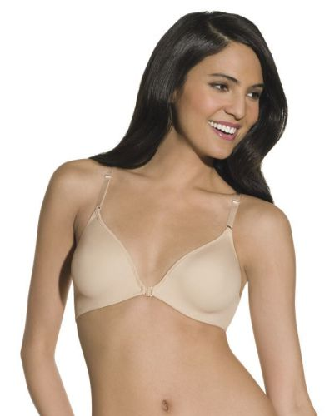 | Белый |  |  |  | Чашка на каркасах. Застежка спереди. Чашка – очень тонкий, мягкий поролон. Регулируемые бретели. Без видимых швов. Без вшитого ярлыка (принт на ткани).
 | р-р 75B (34B), Бюстгальтер | 1,156.00 |  | 0
 | р-р 75C (34C), Бюстгальтер | 1,156.00 |  | 0
 | р-р 75D (34D), Бюстгальтер | 1,156.00 |  | 0
 | р-р 80B (36B), Бюстгальтер | 1,156.00 |  | 0
 | р-р 80C (36C), Бюстгальтер | 1,156.00 |  | 0
 | р-р 80D (36D), Бюстгальтер | 1,156.00 |  | 0
 | р-р 85B (38B), Бюстгальтер | 1,156.00 |  | 0
 | р-р 85C (38C), Бюстгальтер | 1,156.00 |  | 0
 | р-р 85D (38D), Бюстгальтер | 1,156.00 |  | 0
 | Бежевый
 | р-р 75B (34B), Бюстгальтер | 1,156.00 |  | 0
 | р-р 75C (34C), Бюстгальтер | 1,156.00 |  | 0
 | р-р 75D (34D), Бюстгальтер | 1,156.00 |  | 0
 | р-р 80B (36B), Бюстгальтер | 1,156.00 |  | 0
 | р-р 80C (36C), Бюстгальтер | 1,156.00 |  | 0
 | р-р 80D (36D), Бюстгальтер | 1,156.00 |  | 0
 | р-р 85B (38B), Бюстгальтер | 1,156.00 |  | 0
 | р-р 85C (38C), Бюстгальтер | 1,156.00 |  | 0
 | р-р 85D (38D), Бюстгальтер | 1,156.00 |  | 0
79% нейлон/ 21% спандекс | 4128
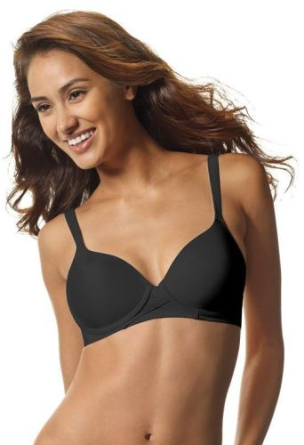 | Черный |  |  |  | Без каркасов. Застежка сзади на крючки. Формованная чашка – Push-up. Регулируемые бретели. Без видимых швов. Без вшитого ярлыка (принт на ткани).
 | р-р 75A (34A), Бюстгальтер | 1,156.00 |  | 0
 | р-р 75B (34B), Бюстгальтер | 1,156.00 |  | 0
 | р-р 75C (34C), Бюстгальтер | 1,156.00 |  | 0
 | р-р 80A (36A), Бюстгальтер | 1,156.00 |  | 0
 | р-р 80B (36B), Бюстгальтер | 1,156.00 |  | 0
 | р-р 80C (36C), Бюстгальтер | 1,156.00 |  | 0
 | р-р 85B (38B), Бюстгальтер | 1,156.00 |  | 0
 | р-р 85C (38C), Бюстгальтер | 1,156.00 |  | 0
 | р-р 90B (40B), Бюстгальтер | 1,156.00 |  | 0
 | р-р 90C (40C), Бюстгальтер | 1,156.00 |  | 0
 | Белый
 | р-р 75A (34A), Бюстгальтер | 1,156.00 |  | 0
 | р-р 75B (34B), Бюстгальтер | 1,156.00 |  | 0
 | р-р 75C (34C), Бюстгальтер | 1,156.00 |  | 0
 | р-р 80A (36A), Бюстгальтер | 1,156.00 |  | 0
 | р-р 80B (36B), Бюстгальтер | 1,156.00 |  | 0
 | р-р 80C (36C), Бюстгальтер | 1,156.00 |  | 0
 | р-р 85B (38B), Бюстгальтер | 1,156.00 |  | 0
 | р-р 85C (38C), Бюстгальтер | 1,156.00 |  | 0
 | р-р 90B (40B), Бюстгальтер | 1,156.00 |  | 0
 | р-р 90C (40C), Бюстгальтер | 1,156.00 |  | 0
 | Бежевый
 | р-р 75A (34A), Бюстгальтер | 1,156.00 |  | 0
 | р-р 75B (34B), Бюстгальтер | 1,156.00 |  | 0
 | р-р 75C (34C), Бюстгальтер | 1,156.00 |  | 0
 | р-р 80A (36A), Бюстгальтер | 1,156.00 |  | 0
 | р-р 80B (36B), Бюстгальтер | 1,156.00 |  | 0
 | р-р 80C (36C), Бюстгальтер | 1,156.00 |  | 0
 | р-р 85B (38B), Бюстгальтер | 1,156.00 |  | 0
 | р-р 85C (38C), Бюстгальтер | 1,156.00 |  | 0
 | р-р 90B (40B), Бюстгальтер | 1,156.00 |  | 0
 | р-р 90C (40C), Бюстгальтер | 1,156.00 |  | 0
85% нейлон/ 15% спандекс | 4327
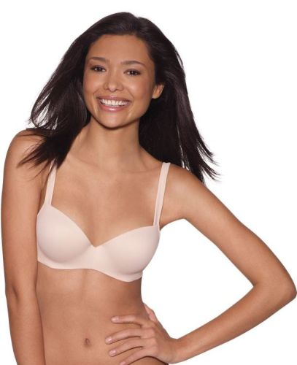 | Черный |  |  |  | Чашка на каркасах. Застежка сзади на крючки. Формованная чашка балконет. Регулируемые бретели. Без видимых швов. Без вшитого ярлыка (принт на ткани).
 | р-р 75A (34A), Бюстгальтер | 1,176.00 |  | 0
 | р-р 75B (34B), Бюстгальтер | 1,176.00 |  | 0
 | р-р 75C (34C), Бюстгальтер | 1,176.00 |  | 0
 | р-р 75D (34D), Бюстгальтер | 1,176.00 |  | 0
 | р-р 80B (36B), Бюстгальтер | 1,176.00 |  | 0
 | р-р 80C (36C), Бюстгальтер | 1,176.00 |  | 0
 | р-р 80D (36D), Бюстгальтер | 1,176.00 |  | 0
 | р-р 85B (38B), Бюстгальтер | 1,176.00 |  | 0
 | р-р 85C (38C), Бюстгальтер | 1,176.00 |  | 0
 | Белый
 | р-р 75B (34B), Бюстгальтер | 1,176.00 |  | 0
 | р-р 75C (34C), Бюстгальтер | 1,176.00 |  | 0
 | р-р 80A (36A), Бюстгальтер | 1,176.00 |  | 0
 | р-р 80B (36B), Бюстгальтер | 1,176.00 |  | 0
 | р-р 80C (36C), Бюстгальтер | 1,176.00 |  | 0
 | р-р 80D (36D), Бюстгальтер | 1,176.00 |  | 0
 | р-р 85B (38B), Бюстгальтер | 1,176.00 |  | 0
 | р-р 85C (38C), Бюстгальтер | 1,176.00 |  | 0
 | Бежевый
 | р-р 75B (34B), Бюстгальтер | 1,176.00 |  | 0
 | р-р 75C (34C), Бюстгальтер | 1,176.00 |  | 0
 | р-р 75D (34D), Бюстгальтер | 1,176.00 |  | 0
 | р-р 80B (36B), Бюстгальтер | 1,176.00 |  | 0
 | р-р 80C (36C), Бюстгальтер | 1,176.00 |  | 0
 | р-р 80D (36D), Бюстгальтер | 1,176.00 |  | 0
 | р-р 85B (38B), Бюстгальтер | 1,176.00 |  | 0
 | р-р 85C (38C), Бюстгальтер | 1,176.00 |  | 0
95% нейлон/5% спандекс | 4546
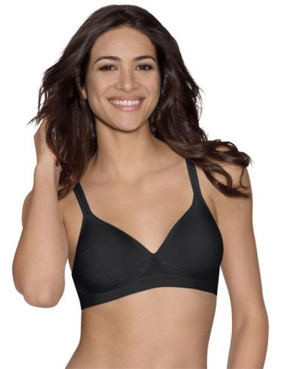 | Черный |  |  |  | Без каркасов. Застежка сзади на крючки. Вшитые чашки (тонкий поролон). Регулируемые бретели. Без швов. Без вшитого ярлыка (принт на ткани).
 | р-р 42 (XS), Бюстгальтер | 1,156.00 |  | 0
 | р-р 44 (S), Бюстгальтер | 1,156.00 |  | 0
 | р-р 46 (M), Бюстгальтер | 1,156.00 |  | 0
 | р-р 48 (L), Бюстгальтер | 1,156.00 |  | 0
 | р-р 50 (XL), Бюстгальтер | 1,156.00 |  | 0
 | Белый
 | р-р 42 (XS), Бюстгальтер | 1,156.00 |  | 0
 | р-р 44 (S), Бюстгальтер | 1,156.00 |  | 0
 | р-р 46 (M), Бюстгальтер | 1,156.00 |  | 0
 | р-р 48 (L), Бюстгальтер | 1,156.00 |  | 0
 | р-р 50 (XL), Бюстгальтер | 1,156.00 |  | 0
 | Бежевый
 | р-р 42 (XS), Бюстгальтер | 1,156.00 |  | 0
 | р-р 44 (S), Бюстгальтер | 1,156.00 |  | 0
 | р-р 46 (M), Бюстгальтер | 1,156.00 |  | 0
 | р-р 48 (L), Бюстгальтер | 1,156.00 |  | 0
 | р-р 50 (XL), Бюстгальтер | 1,156.00 |  | 0
 | Голубой
 | р-р 46 (M), Бюстгальтер | 1,156.00 |  | 0
 | р-р 48 (L), Бюстгальтер | 1,156.00 |  | 0
81% нейлон/ 19% спандекс | 4584
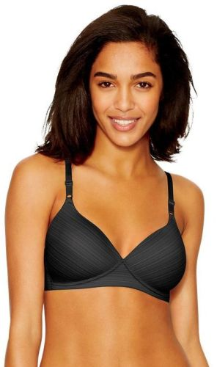 | Черный |  |  |  | Без каркасов. Застежка сзади на крючки. Формованная чашка (тонкий поролон). Регулируемые бретели. Обеспечивает поддержку за счет особой конструкции. Без вшитого ярлыка (принт на ткани).
 | р-р 75B (34B), Бюстгальтер | 1,156.00 |  | 0
 | р-р 75C (34C), Бюстгальтер | 1,156.00 |  | 0
 | р-р 80B (36B), Бюстгальтер | 1,156.00 |  | 0
 | р-р 80C (36C), Бюстгальтер | 1,156.00 |  | 0
 | р-р 80D (36D), Бюстгальтер | 1,156.00 |  | 0
 | р-р 85B (38B), Бюстгальтер | 1,156.00 |  | 0
 | р-р 85C (38C), Бюстгальтер | 1,156.00 |  | 0
 | р-р 85D (38D), Бюстгальтер | 1,156.00 |  | 0
 | Белый
 | р-р 70B (32B), Бюстгальтер | 1,156.00 |  | 0
 | р-р 75A (34A), Бюстгальтер | 1,156.00 |  | 0
 | р-р 75B (34B), Бюстгальтер | 1,156.00 |  | 0
 | р-р 75C (34C), Бюстгальтер | 1,156.00 |  | 0
 | р-р 75D (34D), Бюстгальтер | 1,156.00 |  | 0
 | р-р 80B (36B), Бюстгальтер | 1,156.00 |  | 0
 | р-р 80C (36C), Бюстгальтер | 1,156.00 |  | 0
 | р-р 80D (36D), Бюстгальтер | 1,156.00 |  | 0
 | р-р 85B (38B), Бюстгальтер | 1,156.00 |  | 0
 | р-р 85C (38C), Бюстгальтер | 1,156.00 |  | 0
 | р-р 85D (38D), Бюстгальтер | 1,156.00 |  | 0
 | Бежевый
 | р-р 70B (32B), Бюстгальтер | 1,156.00 |  | 0
 | р-р 75B (34B), Бюстгальтер | 1,156.00 |  | 0
 | р-р 75C (34C), Бюстгальтер | 1,156.00 |  | 0
 | р-р 75D (34D), Бюстгальтер | 1,156.00 |  | 0
 | р-р 80B (36B), Бюстгальтер | 1,156.00 |  | 0
 | р-р 80C (36C), Бюстгальтер | 1,156.00 |  | 0
 | р-р 80D (36D), Бюстгальтер | 1,156.00 |  | 0
 | р-р 85B (38B), Бюстгальтер | 1,156.00 |  | 0
 | р-р 85C (38C), Бюстгальтер | 1,156.00 |  | 0
 | р-р 85D (38D), Бюстгальтер | 1,156.00 |  | 0
85% нейлон/ 15% спандекс | 4677
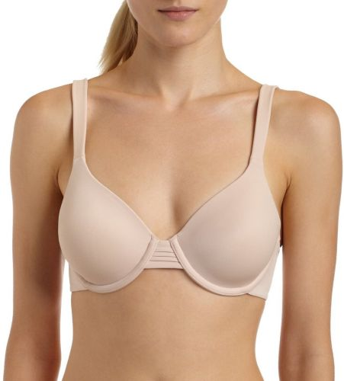 | Белый |  |  |  | Чашка на каркасах. Застежка сзади на крючки. Чашка – очень тонкий, мягкий поролон. Очень мягкая, ворсистая, приятная ткань подкладки. Регулируемые бретели. Без видимых швов. Без вшитого ярлыка (принт на ткани).
 | р-р 75B (34B), Бюстгальтер | 1,176.00 |  | 0
 | р-р 75C (34C), Бюстгальтер | 1,176.00 |  | 0
 | р-р 75D (34D), Бюстгальтер | 1,176.00 |  | 0
 | р-р 80B (36B), Бюстгальтер | 1,176.00 |  | 0
 | р-р 80C (36C), Бюстгальтер | 1,176.00 |  | 0
 | р-р 80D (36D), Бюстгальтер | 1,176.00 |  | 0
 | р-р 85B (38B), Бюстгальтер | 1,176.00 |  | 0
 | р-р 85C (38C), Бюстгальтер | 1,176.00 |  | 0
 | р-р 85D (38D), Бюстгальтер | 1,176.00 |  | 0
 | р-р 90B (40B), Бюстгальтер | 1,176.00 |  | 0
 | р-р 90C (40C), Бюстгальтер | 1,176.00 |  | 0
 | Бежевый
 | р-р 75B (34B), Бюстгальтер | 1,176.00 |  | 0
 | р-р 75C (34C), Бюстгальтер | 1,176.00 |  | 0
 | р-р 75D (34D), Бюстгальтер | 1,176.00 |  | 0
 | р-р 80B (36B), Бюстгальтер | 1,176.00 |  | 0
 | р-р 80C (36C), Бюстгальтер | 1,176.00 |  | 0
 | р-р 80D (36D), Бюстгальтер | 1,176.00 |  | 0
 | р-р 85B (38B), Бюстгальтер | 1,176.00 |  | 0
 | р-р 85C (38C), Бюстгальтер | 1,176.00 |  | 0
 | р-р 85D (38D), Бюстгальтер | 1,176.00 |  | 0
 | р-р 90B (40B), Бюстгальтер | 1,176.00 |  | 0
 | р-р 90C (40C), Бюстгальтер | 1,176.00 |  | 0
85% нейлон/ 15% спандекс | 4687
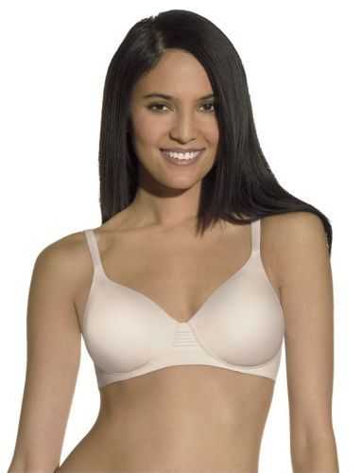 | Белый |  |  |  | Без каркасов. Застежка сзади на крючки. Чашка – очень тонкий, мягкий поролон. Регулируемые бретели. Без видимых швов. Без вшитого ярлыка (принт на ткани).
 | р-р 75B (34B), Бюстгальтер | 1,176.00 |  | 0
 | р-р 75C (34C), Бюстгальтер | 1,176.00 |  | 0
 | р-р 75D (34D), Бюстгальтер | 1,176.00 |  | 0
 | р-р 80B (36B), Бюстгальтер | 1,176.00 |  | 0
 | р-р 80C (36C), Бюстгальтер | 1,176.00 |  | 0
 | р-р 80D (36D), Бюстгальтер | 1,176.00 |  | 0
 | р-р 85B (38B), Бюстгальтер | 1,176.00 |  | 0
 | р-р 85C (38C), Бюстгальтер | 1,176.00 |  | 0
 | р-р 85D (38D), Бюстгальтер | 1,176.00 |  | 0
 | Бежевый
 | р-р 75B (34B), Бюстгальтер | 1,176.00 |  | 0
 | р-р 75C (34C), Бюстгальтер | 1,176.00 |  | 0
 | р-р 75D (34D), Бюстгальтер | 1,176.00 |  | 0
 | р-р 80B (36B), Бюстгальтер | 1,176.00 |  | 0
 | р-р 80C (36C), Бюстгальтер | 1,176.00 |  | 0
 | р-р 80D (36D), Бюстгальтер | 1,176.00 |  | 0
 | р-р 85B (38B), Бюстгальтер | 1,176.00 |  | 0
 | р-р 85C (38C), Бюстгальтер | 1,176.00 |  | 0
 | р-р 85D (38D), Бюстгальтер | 1,176.00 |  | 0
78% нейлон/ 15% полиэстер/ 7% спандекс | 4742
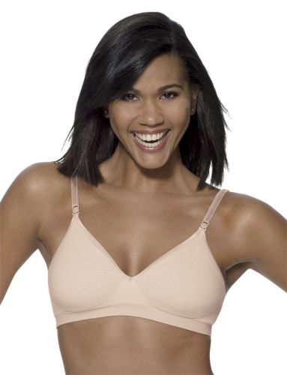 | Голубая полоска |  |  |  | Без каркасов. Застежка сзади на крючки. Мягкая чашка, двойной слой ткани. Регулируемые бретели. Без швов. Без вшитого ярлыка (принт на ткани).
 | р-р 42 (XS), Бюстгальтер | 888.00 |  | 0
 | р-р 44 (S), Бюстгальтер | 888.00 |  | 0
 | р-р 46 (M), Бюстгальтер | 888.00 |  | 0
 | р-р 48 (L), Бюстгальтер | 888.00 |  | 0
 | Бежевая полоска
 | р-р 42 (XS), Бюстгальтер | 888.00 |  | 0
 | р-р 44 (S), Бюстгальтер | 888.00 |  | 0
 | р-р 50 (XL), Бюстгальтер | 888.00 |  | 0
66% нейлон/ 30% полиэстер/ 4% спандекс | 5602
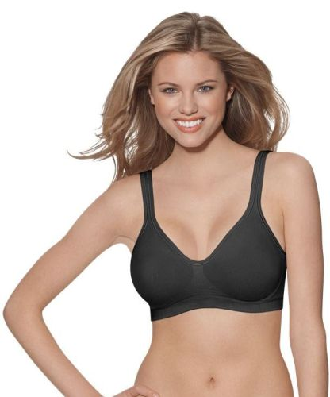 | Черный |  |  |  | Без каркасов. Без застежки (Майка). Универсальная модель, подходит для спорта и активного отдыха. Мягкая чашка, двойной слой ткани. Ткань быстро сохнет, не мнется. Без швов.
 | р-р 42 (XS), Бюстгальтер | 942.00 |  | 0
 | р-р 44 (S), Бюстгальтер | 942.00 |  | 0
 | р-р 46 (M), Бюстгальтер | 942.00 |  | 0
 | р-р 48 (L), Бюстгальтер | 942.00 |  | 0
 | р-р 50 (XL), Бюстгальтер | 942.00 |  | 0
 | Белый
 | р-р 42 (XS), Бюстгальтер | 942.00 |  | 0
 | р-р 44 (S), Бюстгальтер | 942.00 |  | 0
 | р-р 46 (M), Бюстгальтер | 942.00 |  | 0
 | р-р 48 (L), Бюстгальтер | 942.00 |  | 0
 | р-р 50 (XL), Бюстгальтер | 942.00 |  | 0
 | Бежевый
 | р-р 42 (XS), Бюстгальтер | 942.00 |  | 0
 | р-р 44 (S), Бюстгальтер | 942.00 |  | 0
 | р-р 46 (M), Бюстгальтер | 942.00 |  | 0
 | р-р 48 (L), Бюстгальтер | 942.00 |  | 0
 | р-р 50 (XL), Бюстгальтер | 942.00 |  | 0
96% нейлон/ 4% спандекс | 5611
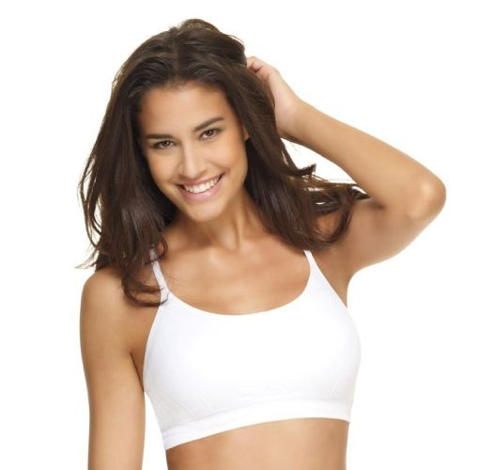 | Черный |  |  |  | Спортивная модель. Без каркасов. Два слоя ткани. Регулируемые бретели. Без швов. Без вшитого ярлыка (принт на ткани).
 | р-р 42 (XS), Бюстгальтер | 942.00 |  | 0
 | р-р 44 (S), Бюстгальтер | 942.00 |  | 0
 | р-р 46 (M), Бюстгальтер | 942.00 |  | 0
 | р-р 48 (L), Бюстгальтер | 942.00 |  | 0
 | р-р 50 (XL), Бюстгальтер | 942.00 |  | 0
 | Белый
 | р-р 42 (XS), Бюстгальтер | 942.00 |  | 0
 | р-р 44 (S), Бюстгальтер | 942.00 |  | 0
 | р-р 46 (M), Бюстгальтер | 942.00 |  | 0
 | р-р 48 (L), Бюстгальтер | 942.00 |  | 0
96% нейлон/ 4% спандекс | X069
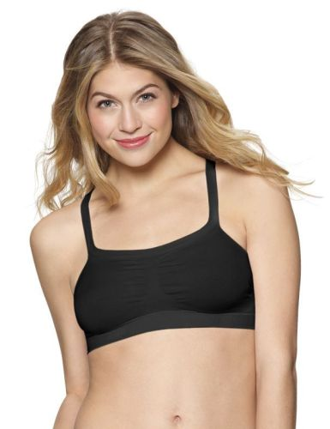 | Черный/Белый |  |  |  | 2 штуки в упаковке. Разные варианты положения бретелей (классический, без бретелей, с одной бретелью). Без каркасов. Без швов. Без вшитого ярлыка (принт на ткани).
 | р-р 42 (XS), Бюстгальтер 2 шт | 888.00 |  | 0
 | р-р 44 (S), Бюстгальтер 2 шт | 888.00 |  | 0
 | р-р 46 (M), Бюстгальтер 2 шт | 888.00 |  | 0
 | р-р 48 (L), Бюстгальтер 2 шт | 888.00 |  | 0
 | р-р 50 (XL), Бюстгальтер 2 шт | 888.00 |  | 0
 | Бежевый/Черный
 | р-р 42 (XS), Бюстгальтер 2 шт | 888.00 |  | 0
 | р-р 44 (S), Бюстгальтер 2 шт | 888.00 |  | 0
 | р-р 46 (M), Бюстгальтер 2 шт | 888.00 |  | 0
 | р-р 48 (L), Бюстгальтер 2 шт | 888.00 |  | 0
 | р-р 50 (XL), Бюстгальтер 2 шт | 888.00 |  | 0
 | Белый/Бежевый
 | р-р 42 (XS), Бюстгальтер 2 шт | 888.00 |  | 0
 | р-р 44 (S), Бюстгальтер 2 шт | 888.00 |  | 0
 | р-р 46 (M), Бюстгальтер 2 шт | 888.00 |  | 0
 | р-р 48 (L), Бюстгальтер 2 шт | 888.00 |  | 0
 | р-р 50 (XL), Бюстгальтер 2 шт | 888.00 |  | 0
95% хлопок/ 5% спандекс | X570
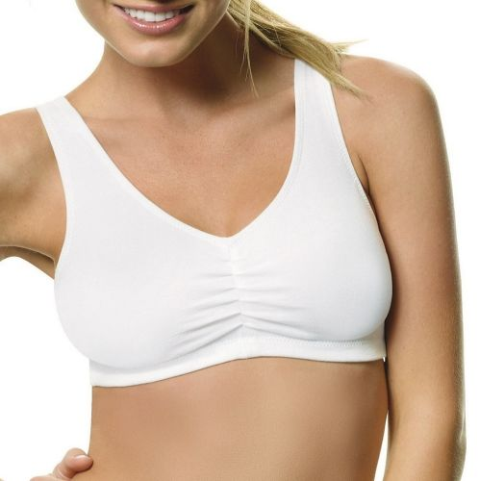 | Черный/Белый |  |  |  | 2 штуки в упаковке. Хлопок. Без каркасов. Универсальная модель, подходит для спорта и активного отдыха. Двойной слой ткани на передней части. Без вшитого ярлыка (принт на ткани).
 | р-р 42 (XS), Бюстгальтер 2 шт | 942.00 |  | 0
 | р-р 44 (S), Бюстгальтер 2 шт | 942.00 |  | 0
 | р-р 46 (M), Бюстгальтер 2 шт | 942.00 |  | 0
 | р-р 48 (L), Бюстгальтер 2 шт | 942.00 |  | 0
 | р-р 50 (XL), Бюстгальтер 2 шт | 942.00 |  | 0
 | Белый/Серый
 | р-р 42 (XS), Бюстгальтер 2 шт | 942.00 |  | 0
 | р-р 44 (S), Бюстгальтер 2 шт | 942.00 |  | 0
 | р-р 46 (M), Бюстгальтер 2 шт | 942.00 |  | 0
 | р-р 48 (L), Бюстгальтер 2 шт | 942.00 |  | 0
 | р-р 50 (XL), Бюстгальтер 2 шт | 942.00 |  | 0
92% нейлон / 8% спандекс | X598
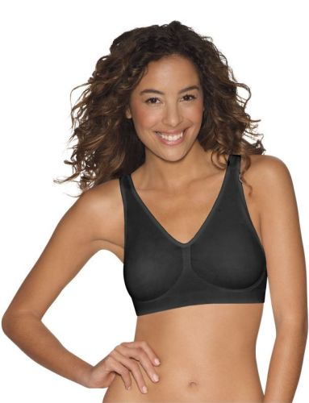 | Черный/Белый |  |  |  | 2 штуки в упаковке. Без застежки (Майка). Без каркасов. Расширенная линейка размеров до 2XL. Очень мягкая ткань. Широкая резинка по нижнему краю. Без швов. Без вшитого ярлыка (принт на ткани).
 | р-р 42 (XS), Бюстгальтер 2 шт 2 шт | 1,049.00 |  | 0
 | р-р 44 (S), Бюстгальтер 2 шт | 1,049.00 |  | 0
 | р-р 46 (M), Бюстгальтер 2 шт | 1,049.00 |  | 0
 | р-р 48 (L), Бюстгальтер 2 шт | 1,049.00 |  | 0
 | р-р 50 (XL), Бюстгальтер 2 шт | 1,049.00 |  | 0
 | р-р 52 (XXL), Бюстгальтер 2 шт | 1,049.00 |  | 0
 | Бежевый/Черный
 | р-р 42 (XS), Бюстгальтер 2 шт | 1,049.00 |  | 0
 | р-р 44 (S), Бюстгальтер 2 шт | 1,049.00 |  | 0
 | р-р 46 (M), Бюстгальтер 2 шт | 1,049.00 |  | 0
 | р-р 48 (L), Бюстгальтер 2 шт | 1,049.00 |  | 0
 | р-р 50 (XL), Бюстгальтер 2 шт | 1,049.00 |  | 0
 | р-р 52 (XXL), Бюстгальтер 2 шт | 1,049.00 |  | 0
 | Белый/Бежевый
 | р-р 42 (XS), Бюстгальтер 2 шт | 1,049.00 |  | 0
 | р-р 44 (S), Бюстгальтер 2 шт | 1,049.00 |  | 0
 | р-р 46 (M), Бюстгальтер 2 шт | 1,049.00 |  | 0
 | р-р 48 (L), Бюстгальтер 2 шт | 1,049.00 |  | 0
 | р-р 50 (XL), Бюстгальтер 2 шт | 1,049.00 |  | 0
 | р-р 52 (XXL), Бюстгальтер 2 шт | 1,049.00 |  | 0
 | Бежевый/Розовый
 | р-р 42 (XS), Бюстгальтер 2 шт | 1,049.00 |  | 0
 | р-р 44 (S), Бюстгальтер 2 шт | 1,049.00 |  | 0
 | р-р 46 (M), Бюстгальтер 2 шт | 1,049.00 |  | 0
 | р-р 48 (L), Бюстгальтер 2 шт | 1,049.00 |  | 0
 | р-р 50 (XL), Бюстгальтер 2 шт | 1,049.00 |  | 0
 | р-р 52 (XXL), Бюстгальтер 2 шт | 1,049.00 |  | 0
96% нейлон/ 4% спандекс | X741
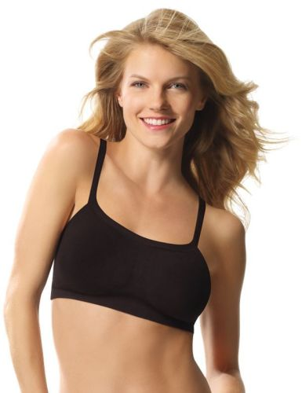 | Черный/Белый |  |  |  | 2 штуки в упаковке. Спортивная модель. Без каркасов. Вшитые формованные чашки. Без швов. Без вшитого ярлыка (принт на ткани).
 | р-р 42 (XS), Бюстгальтер 2 шт | 1,156.00 |  | 0
 | р-р 44 (S), Бюстгальтер 2 шт | 1,156.00 |  | 0
 | р-р 46 (M), Бюстгальтер 2 шт | 1,156.00 |  | 0
 | р-р 48 (L), Бюстгальтер 2 шт | 1,156.00 |  | 0
 | р-р 50 (XL), Бюстгальтер 2 шт | 1,156.00 |  | 0
 | Бежевый/Черный
 | р-р 42 (XS), Бюстгальтер 2 шт | 1,156.00 |  | 0
 | р-р 44 (S), Бюстгальтер 2 шт | 1,156.00 |  | 0
 | р-р 46 (M), Бюстгальтер 2 шт | 1,156.00 |  | 0
 | р-р 48 (L), Бюстгальтер 2 шт | 1,156.00 |  | 0
 | р-р 50 (XL), Бюстгальтер 2 шт | 1,156.00 |  | 0
 | Белый/Бежевый
 | р-р 42 (XS), Бюстгальтер 2 шт | 1,156.00 |  | 0
 | р-р 44 (S), Бюстгальтер 2 шт | 1,156.00 |  | 0
 | р-р 46 (M), Бюстгальтер 2 шт | 1,156.00 |  | 0
 | р-р 48 (L), Бюстгальтер 2 шт | 1,156.00 |  | 0
 | р-р 50 (XL), Бюстгальтер 2 шт | 1,156.00 |  | 0
 |  | ИТОГО: | 0 | 0

